상품제안서
블랙보틀 500ml | 상품코드: S44836

 |  |  |  |  |  |  | 02-713-8555 | www.synergygift.co.kr
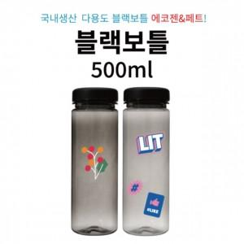

【상세/제작정보】

【인쇄/포장옵션】 | 1도실크, 2도실크 / 포장지포장

【공급단가】 | 수량 | 300~ | 1,000~ | 3,000~ | 10,000~ | 20,000~
*VAT별도 | 에코젠 | 1,040원 | 1,010원 | 980원 | 930원 | 900원

【상품 URL】 | https://www.synergygift.co.kr:443/src/goods_detail.php?gdno=44836

